关系图
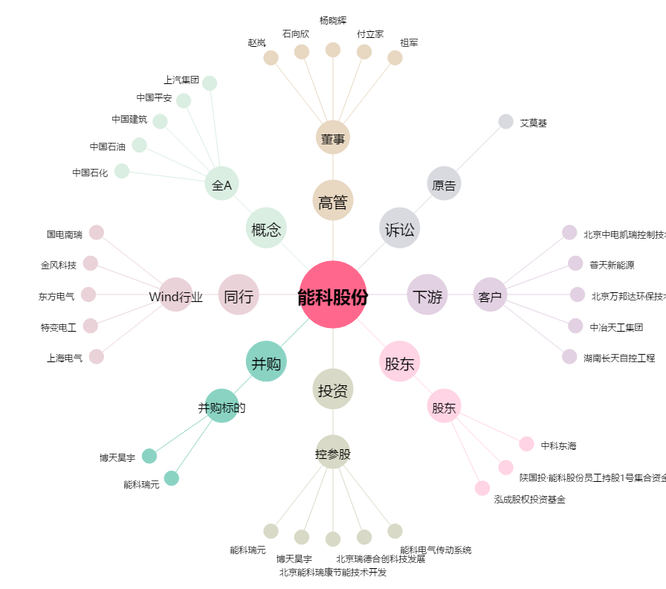
能科股份[603859.SH] - 关系概览图

